W6_RNN_TF
h: 1 | 0 | 0 | 0 | 0 |  | Đây là semi-super, tự máy dựa gán nhãn, ko cần con ng |  |  |  | predicted |  | Teacher Forcing |  | Non TF |  |  | yt=why*h1 | softmax(yt) | y1: e | Teacher Forcing | loss1 | 2.2854396532
e: 0 | 1 | 0 | 0 | 0 |  | x1 = h | y^1 = ? | y1 = e |  |  |  |  |  |  | Loss 1 = ? |  | 1.8003343767 | 0.43231876422 | 0
l: 0 | 0 | 1 | 1 | 0 |  | x2 = e | y^2 = h | y2 = l | "0010" | h |  |  |  |  | Loss 2 = ? |  | 1.0547804074 | 0.20512288263 | 1
o: 0 | 0 | 0 | 0 | 1 |  | x3 = l | TF: bất chấp chữ predict là gì thì vẫn lấy input là input thật, là chữ l. Non TF: lấy output predict lần trước làm input lần sau, chữ h. Các Language Model đều xài Teacher Forcing hết. | y3 = l |  |  |  | x3 = l |  | x3 = "1000" |  |  | 0.8069432185 | 0.16009574429 | 0
h | e | l | l | o | Ví dụ: train trên corpus chỉ có chữ hello. Train nhiều lần để nhập h, đoán e; nhập l, đoán l |  |  |  |  |  |  |  |  |  |  |  | 1.0417264023 | 0.20246260885 | 0
Video 38:20. X là vector 4 chiều, đi qua MT 3x4 ra vector 3c |  |  |  |  |  |  |  |  |  |  |  |  |  |  |  |  | yt=why*h2 | softmax(yt) | y2: l |  | loss2 | 2.7084273346
Ma trận 3x4 vì 4: số từ trong từ điển, 3 là số chiều của h |  |  |  |  |  |  |  |  |  |  |  |  |  |  |  |  | 2.1248325507 | 0.44647229025 | 0
wxh |  |  |  |  |  | Input 1: x1 |  | wxh*x1 (hàng * cột) |  |  |  |  |  |  |  |  | 1.3042347651 | 0.19652301575 | 0
0.287027 | 0.84606 | 0.572392 | 0.486813 |  |  | 1 |  | 0.28703 |  |  |  |  |  |  |  |  | 1.0538717204 | 0.15299672383 | 1
0.902874 | 0.871522 | 0.691079 | 0.18998 |  |  | 0 |  | 0.90287 |  |  | Input = X<0> + a<0> |  |  |  |  |  | 1.3416142747 | 0.20400797017 | 0
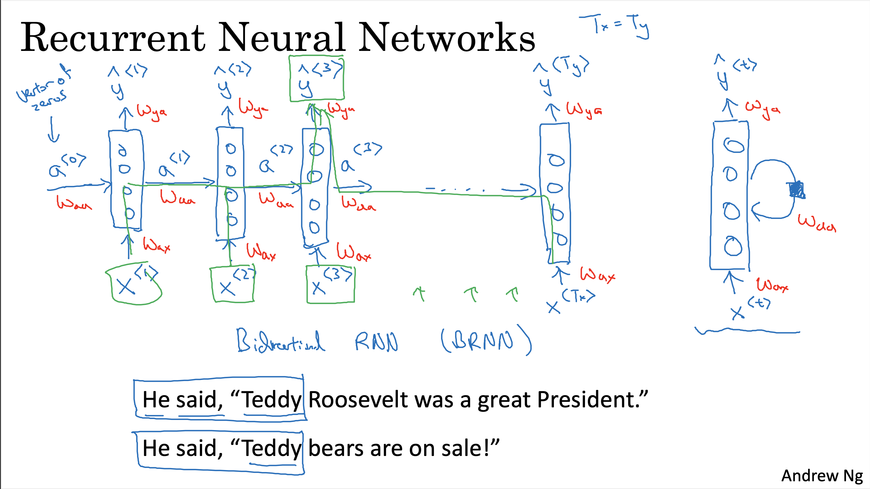
0.537524 | 0.09224 | 0.558159 | 0.491528 |  |  | 0 |  | 0.53752 |  |  | wxh*x1 + whh*(ht-1) + bias |  |  | h1 = tanh(wxh*x1 + whh*(ht-1) + bias) là ra vector a<1>
 |  |  |  |  |  | 0 |  |  |  |  | 0.854028 |  |  | 0.69316793693
 |  |  |  |  |  | h |  |  |  |  | 1.469875 |  |  | 0.89955360589
Ma trận 3x3 |  |  |  |  |  |  |  |  |  |  | 1.104525 |  |  | 0.80211853038
whh |  |  | bias |  |  | Inut 2: ht-1 = h0 |  | whh*(ht-1) + bias
0.427043 | 0.17 | 0.23 | 0.567001 |  |  | 0 |  | 0.56700
0.33 | 0.12 | 0.4 |  |  |  | 0 |  | 0.56700
0.8 | 0.66 | 0.9 |  |  |  | 0 |  | 0.56700 |  |  |  |  | x | y1
 |  |  |  |  |  | h0 là vector of zero |  |  |  |  | hello |  | hi | ? Có thể là e (Hello) || i (Hi)
 |  |  |  |  |  |  |  |  |  |  | hi |  | hi | <eow>
Ma trận 3x4
wxh |  |  |  |  |  | x2: e |  | wxh*x2 |  |  | olleh |  | o | l
0.287027 | 0.84606 | 0.572392 | 0.486813 |  |  | 0 |  | 0.84606 |  |  | ih |  | i | h
0.902874 | 0.871522 | 0.691079 | 0.18998 |  |  | 1 |  | 0.87152
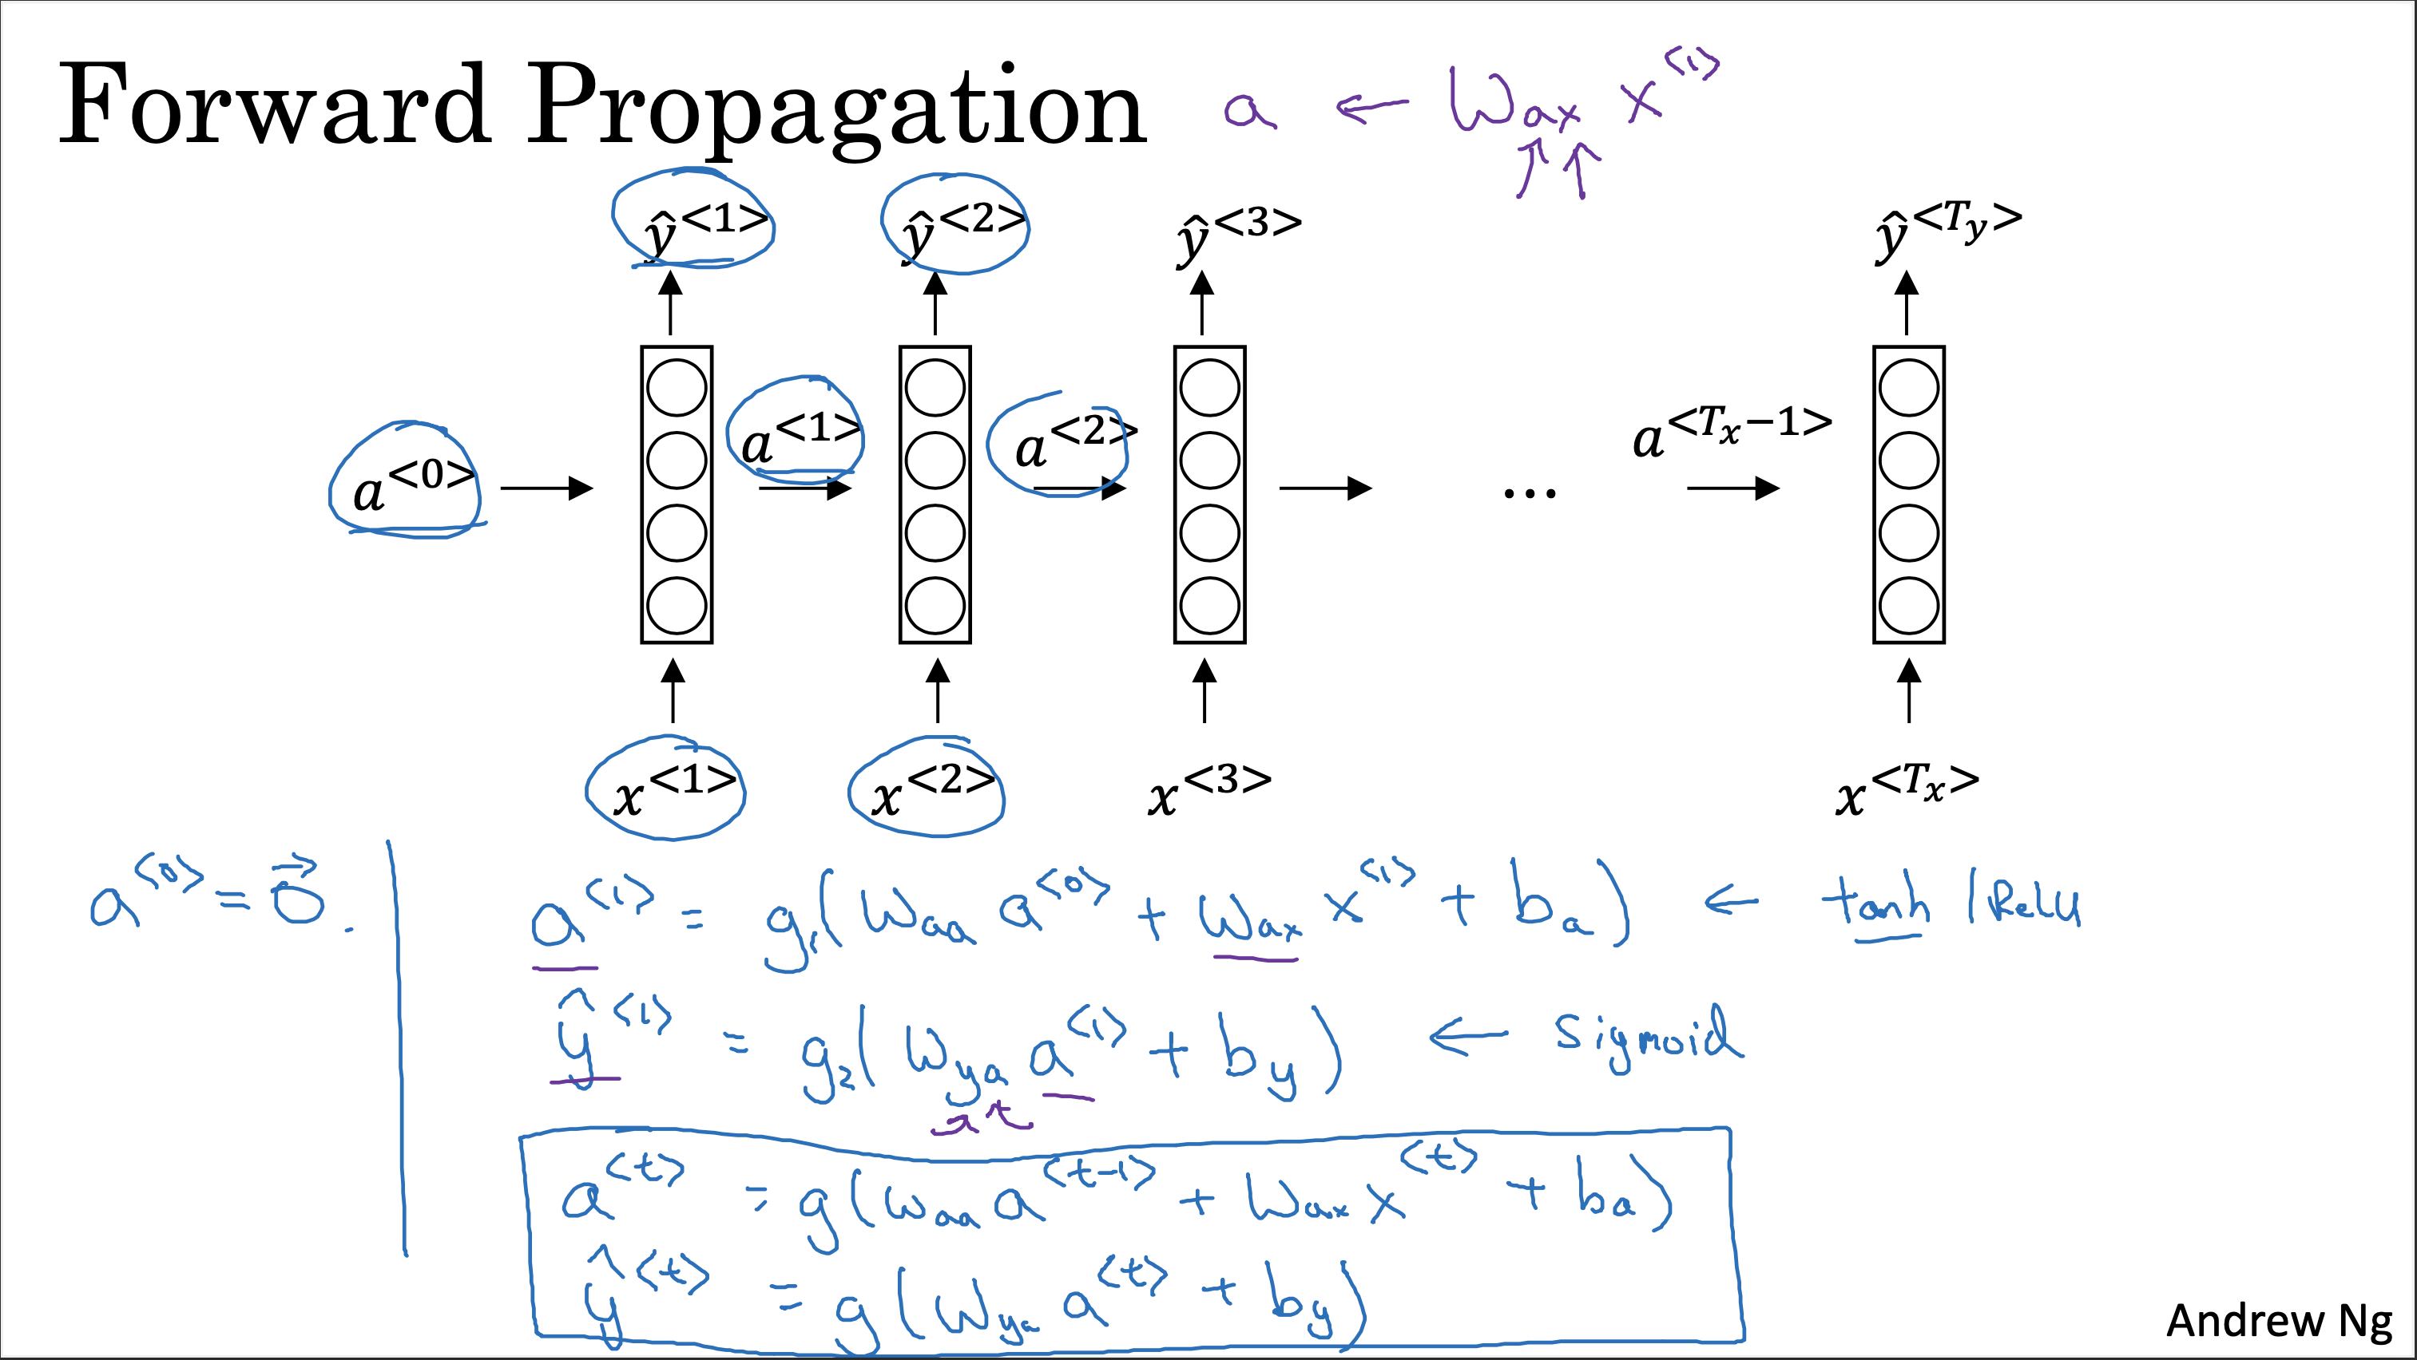
0.537524 | 0.09224 | 0.558159 | 0.491528 |  |  | 0 |  | 0.09224
 |  |  |  |  |  | 0 |  |  |  |  | wxh*x2 + whh*(ht-1) + bias |  |  | h2 = tanh(wxh*x2 + whh*(ht-1) + bias)
 |  |  |  |  |  |  |  |  |  |  | 2.0464848903 |  |  | 0.96716874939
 |  |  |  |  |  |  |  |  |  |  | 2.096062264 |  |  | 0.97022179138
ma trận 3x3 |  |  |  |  |  |  |  |  |  |  | 2.5293874068 |  |  | 0.98737354262
whh |  |  | bias |  |  | ht-1 = h1 |  | whh*ht-1 + bias
0.427043 | 0.17 | 0.23 | 0.567001 |  |  | 0.69316793693 |  | 1.20042
0.33 | 0.12 | 0.4 |  |  |  | 0.89955360589 |  | 1.22454
0.8 | 0.66 | 0.9 |  |  |  | 0.80211853038 |  | 2.43715

ma trận 4x3: 4 là số từ trong từ điển, 3 là số chiều của h
why |  |  |  |  |  | ht = h2 |  | yt = why * h2 |  |  | softmax(yt)
0.37168 | 0.974829459 | 0.830034886 |  |  |  | 0.96716874939 |  | 2.12483 |  |  | 0.44647229025 | _> cao nhất nên y2^ predict ra h.
0.39141 | 0.282585823 | 0.659835709 |  |  |  | 0.97022179138 |  | 1.30423 |  |  | 0.19652301575 | Mà y2 = l (0 0 1 0). Nên tính loss(y2, y2^)= -1*log2(0.152997) |  |  |  | 2.7084273346
0.64985 | 0.09821557 | 0.334287084 |  |  |  | 0.98737354262 |  | 1.05387 |  |  | 0.15299672383
0.91266 | 0.32581642 | 0.144630018 |  |  |  |  |  | 1.34161 |  |  | 0.20400797017

